cds
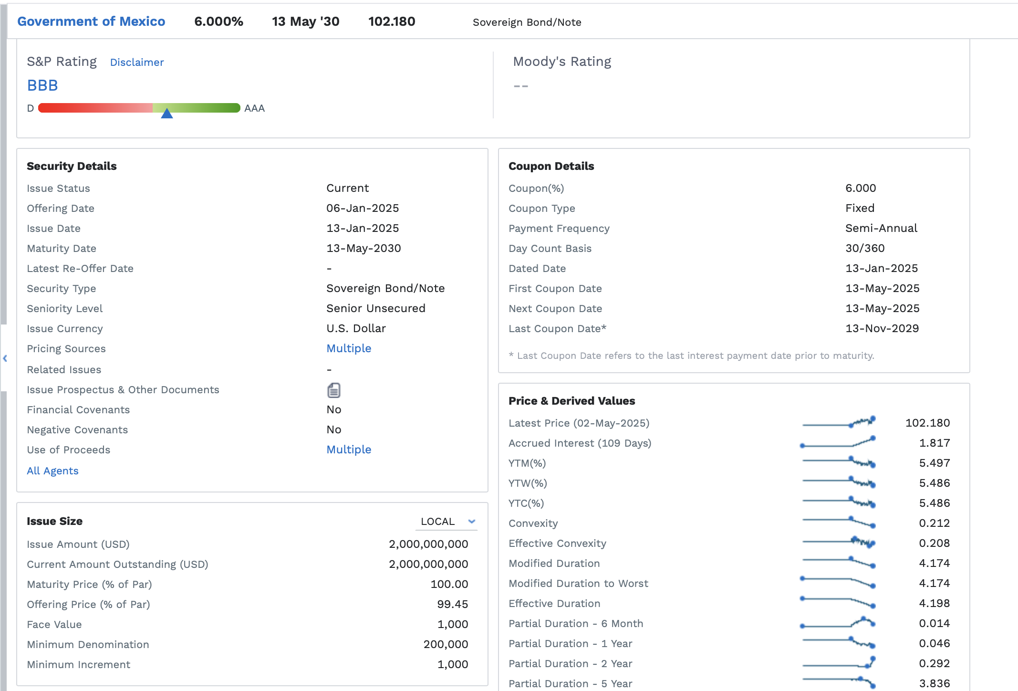
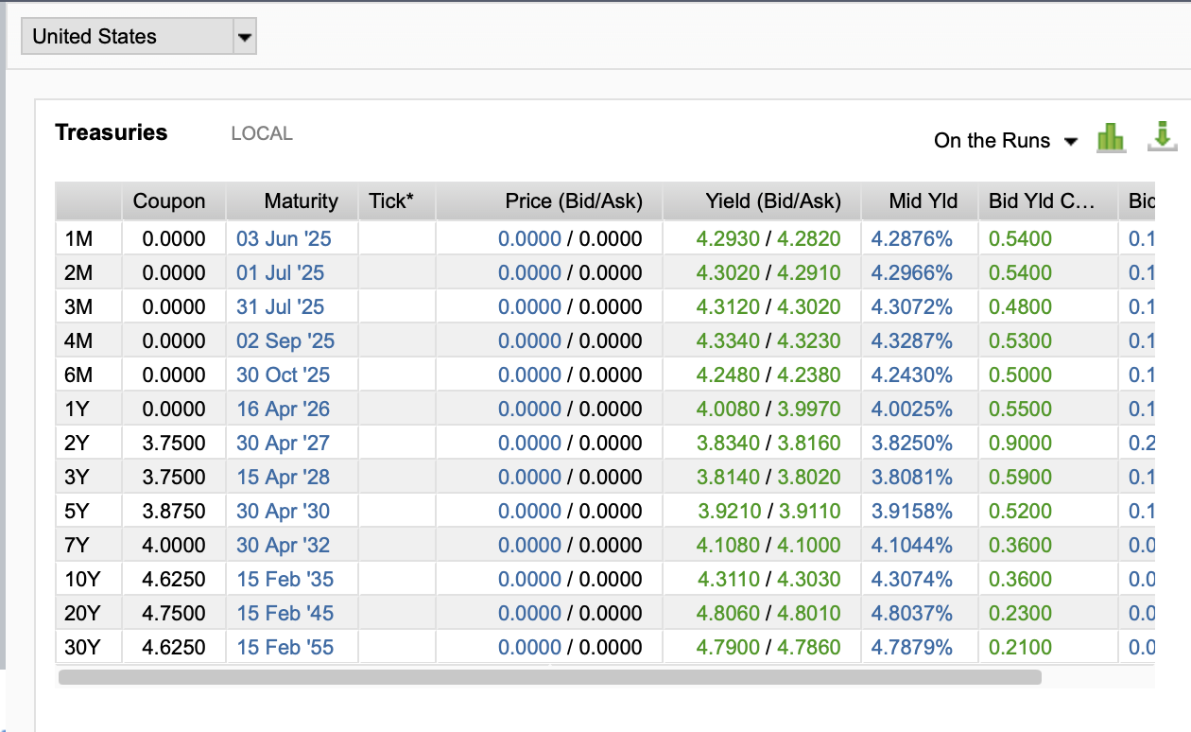

 |  |  |  | 3.86195

a)
Settle | 14-May-25
Maturity | 14-May-28

LGD | 50% | sube el LGD ---> Sube la prima spread
RR | 50% | sube el RR ---> Disminuye la prima spread

YTW | 5.49%
rf | 3.92% |  | 4.68%
spread | 1.57% | sube el spread crediticio ---> sube la prima

prob default | 3.1404% | sube la prob de default ---> sube la prima

Prima Spread | 55.8558 | basis | Respuesta
 | 0.5586%

